Feuil1
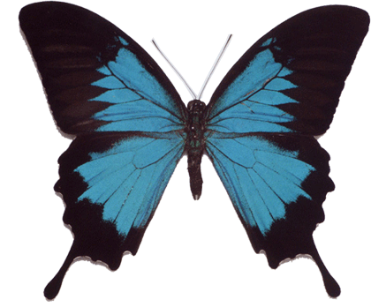
L'effet papillon
0 | 1.61 | 1.618033989 | 1.61803399 | 39 | 49
1 | -1.5921 | -1.6180339896 | -1.6180339928 | -1520 | -2400
2 | -0.53478241 | -0.61803399137 | -0.61803400184 | -2310398 | -5759998
3 | 2.714007774 | 2.6180339855 | 2.6180339726 | -5337938918401 | -33177576960001
4 | -3.3658381971 | -2.8541019493 | -2.8541018815 | -2.8493591897E+25 | -1.1007516129E+27
5 | -6.328866769 | -3.145897937 | -3.1458975501 | -8.1188477917E+50 | -1.2116541134E+54
6 | -34.054554579 | -3.8966738299 | -3.8966713957 | -6.5915689465E+101 | -1.4681056905E+108
7 | -1152.7126876 | -8.184066937 | -8.1840479664 | -4.3448781176E+203 | -2.1553343184E+216
8 | -1328738.5401 | -58.978951629 | -58.978641116 | #NUM! | #NUM!
9 | -1.765546108E+12 | -3469.5167353 | -3469.4801079 | #NUM! | #NUM!
10 | -3.1171530596E+24 | -12037536.376 | -12037282.219 | #NUM! | #NUM!
11 | -9.7166431971E+48 | -1.4490228201E+14 | -1.4489616323E+14 | #NUM! | #NUM!
12 | -9.4413155019E+97 | -2.0996671333E+28 | -2.0994898118E+28 | #NUM! | #NUM!
13 | -8.9138438407E+195 | -4.4086020705E+56 | -4.4078574699E+56 | #NUM! | #NUM!
14 | #NUM! | -1.9435772216E+113 | -1.9429207475E+113 | #NUM! | #NUM!
15 | #NUM! | -3.7774924163E+226 | -3.7749410311E+226 | #NUM! | #NUM!
16 | #NUM! | #NUM! | #NUM! | #NUM! | #NUM!
17 | #NUM! | #NUM! | #NUM! | #NUM! | #NUM!
18 | #NUM! | #NUM! | #NUM! | #NUM! | #NUM!
19 | #NUM! | #NUM! | #NUM! | #NUM! | #NUM!
20 | #NUM! | #NUM! | #NUM! | #NUM! | #NUM!
nombre d'or:
1-√5
2

